圖表索引
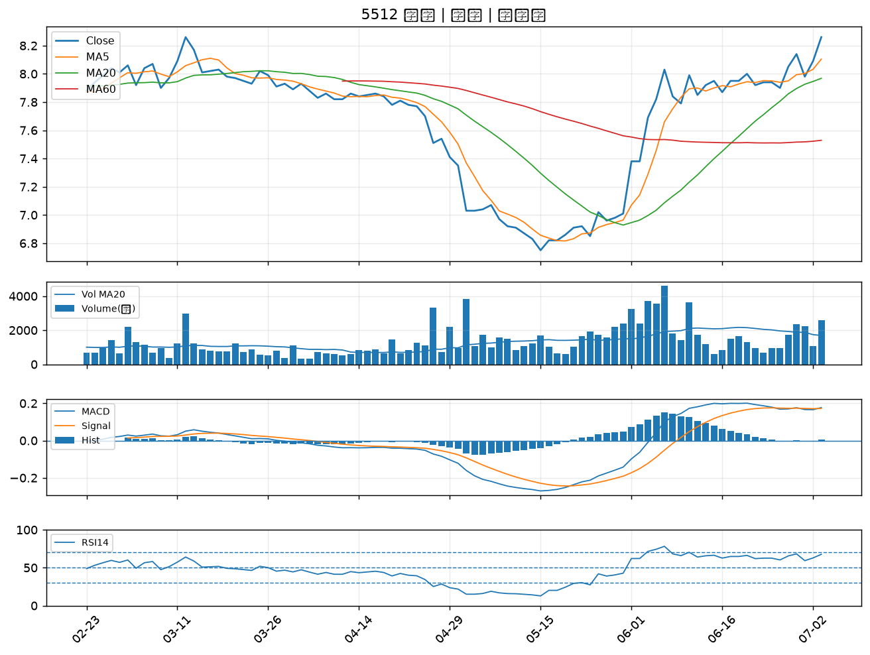
股票代號 | 股票名稱 | 市場 | 買進觀察分級 | 主力突破分數 | 圖表路徑
1434 | 福懋 | 上市 | A級 | 7 | output/charts/20260703/1434_福懋.png
2427 | 三商電 | 上市 | A級 | 7 | output/charts/20260703/2427_三商電.png
5488 | 松普 | 上櫃 | A級 | 7 | output/charts/20260703/5488_松普.png
6173 | 信昌電 | 上櫃 | A級 | 6 | output/charts/20260703/6173_信昌電.png
2511 | 太子 | 上市 | A級 | 6 | output/charts/20260703/2511_太子.png
2383 | 台光電 | 上市 | A級 | 6 | output/charts/20260703/2383_台光電.png
3004 | 豐達科 | 上市 | A級 | 6 | output/charts/20260703/3004_豐達科.png
6505 | 台塑化 | 上市 | A級 | 6 | output/charts/20260703/6505_台塑化.png
1313 | 聯成 | 上市 | A級 | 6 | output/charts/20260703/1313_聯成.png
2515 | 中工 | 上市 | A級 | 6 | output/charts/20260703/2515_中工.png
3026 | 禾伸堂 | 上市 | A級 | 5 | output/charts/20260703/3026_禾伸堂.png
3141 | 晶宏 | 上櫃 | A級 | 5 | output/charts/20260703/3141_晶宏.png
1301 | 台塑 | 上市 | A級 | 5 | output/charts/20260703/1301_台塑.png
1708 | 東鹼 | 上市 | A級 | 5 | output/charts/20260703/1708_東鹼.png
1310 | 台苯 | 上市 | A級 | 5 | output/charts/20260703/1310_台苯.png
6509 | 聚和 | 上櫃 | A級 | 5 | output/charts/20260703/6509_聚和.png
8222 | 寶一 | 上市 | A級 | 5 | output/charts/20260703/8222_寶一.png
4147 | 中裕 | 上櫃 | A級 | 5 | output/charts/20260703/4147_中裕.png
2428 | 興勤 | 上市 | A級 | 5 | output/charts/20260703/2428_興勤.png
6142 | 友勁 | 上市 | A級 | 5 | output/charts/20260703/6142_友勁.png
1464 | 得力 | 上市 | A級 | 5 | output/charts/20260703/1464_得力.png
2332 | 友訊 | 上市 | A級 | 4 | output/charts/20260703/2332_友訊.png
6174 | 安碁 | 上櫃 | A級 | 4 | output/charts/20260703/6174_安碁.png
1312 | 國喬 | 上市 | A級 | 4 | output/charts/20260703/1312_國喬.png
8042 | 金山電 | 上櫃 | A級 | 4 | output/charts/20260703/8042_金山電.png
4763 | 材料*-KY | 上市 | A級 | 4 | output/charts/20260703/4763_材料*-KY.png
2390 | 云辰 | 上市 | A級 | 4 | output/charts/20260703/2390_云辰.png
1227 | 佳格 | 上市 | A級 | 4 | output/charts/20260703/1227_佳格.png
6133 | 金橋 | 上市 | A級 | 4 | output/charts/20260703/6133_金橋.png
5512 | 力麒 | 上櫃 | A級 | 3 | output/charts/20260703/5512_力麒.png

1434 福懋｜A級
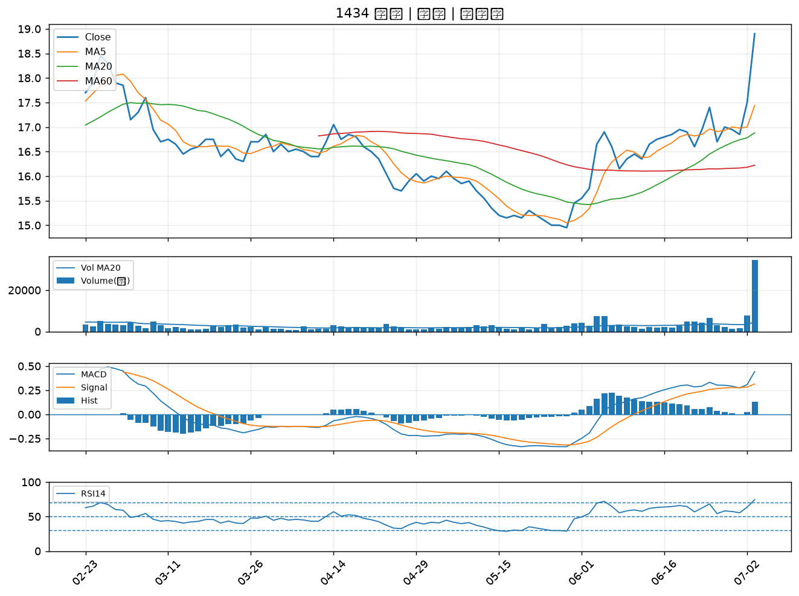

2427 三商電｜A級
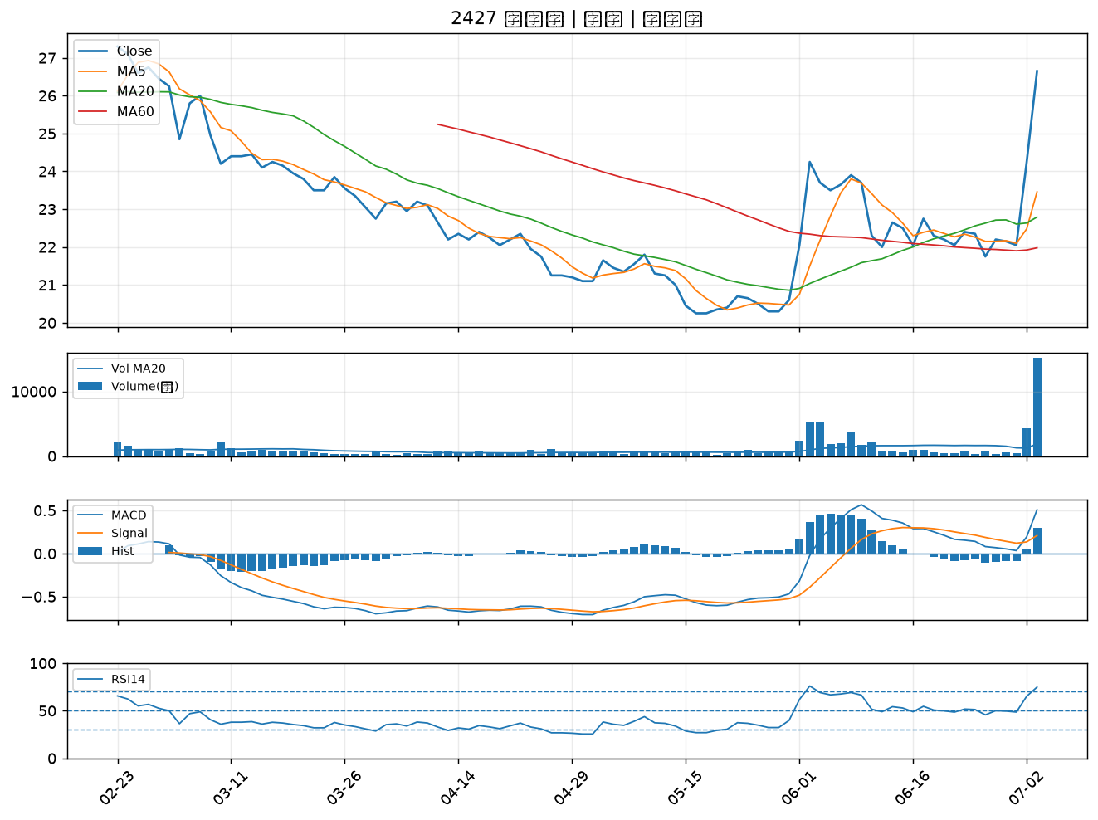

5488 松普｜A級
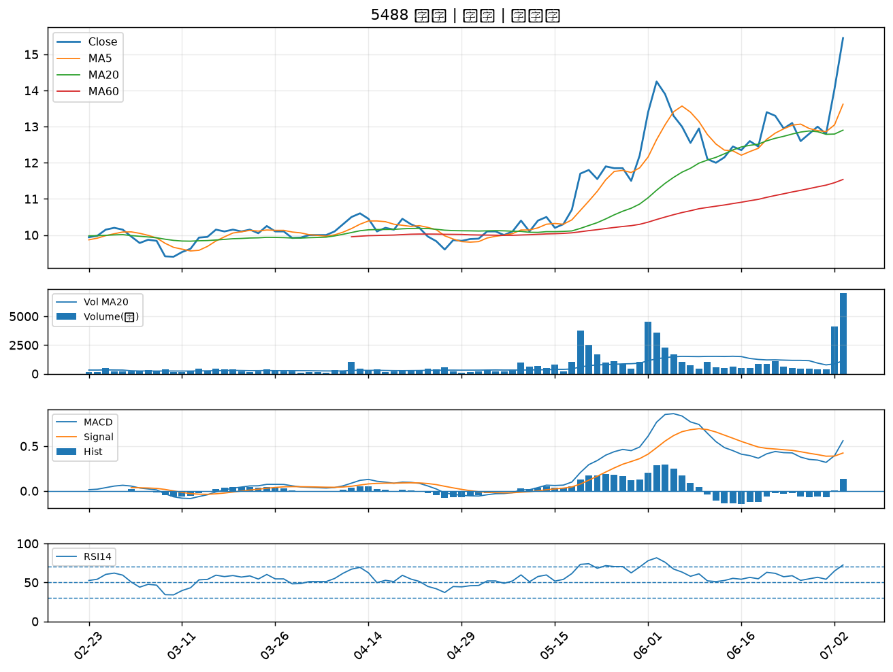

6173 信昌電｜A級
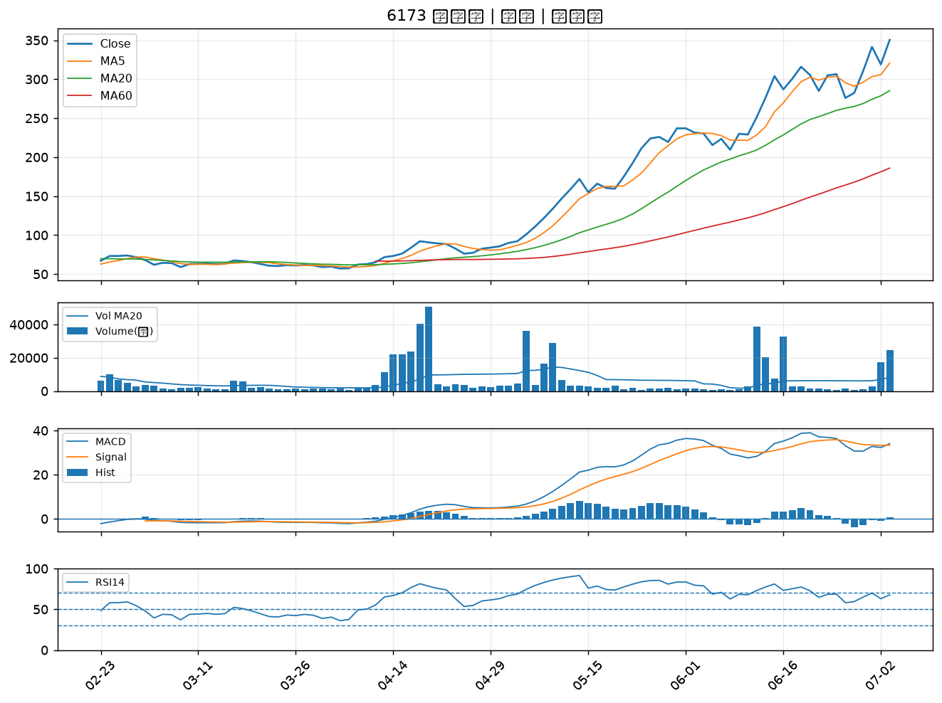

2511 太子｜A級
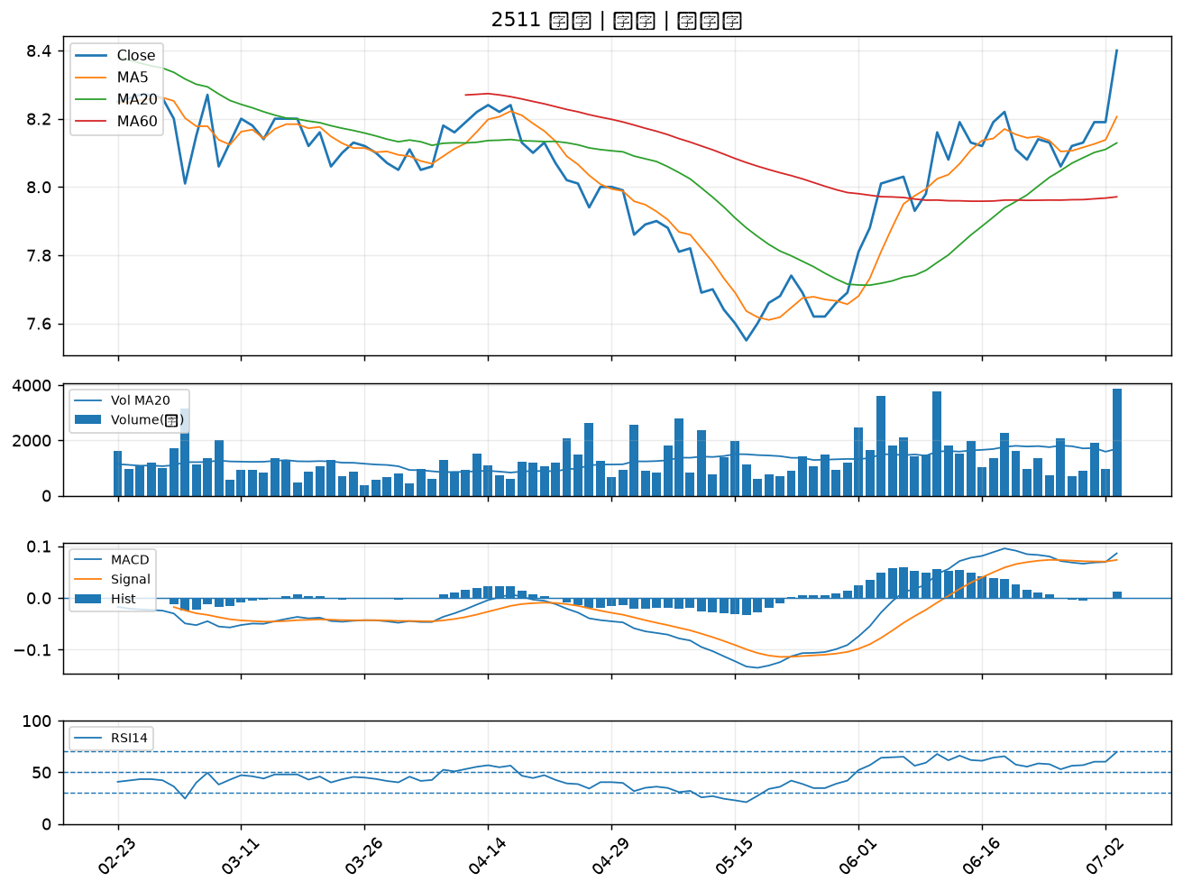

2383 台光電｜A級
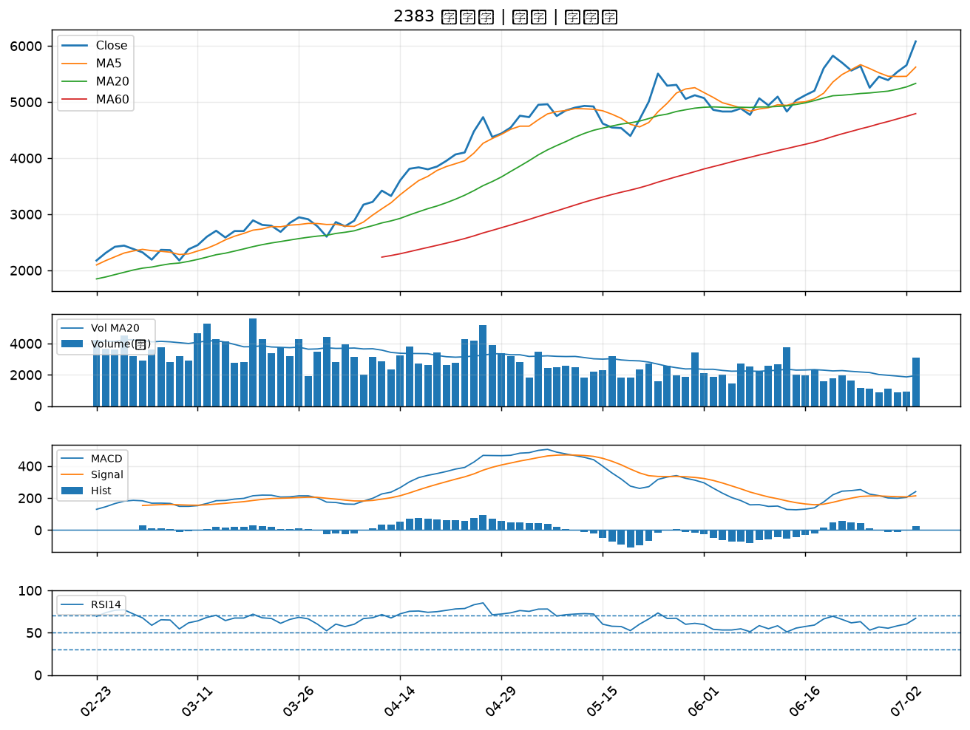

3004 豐達科｜A級
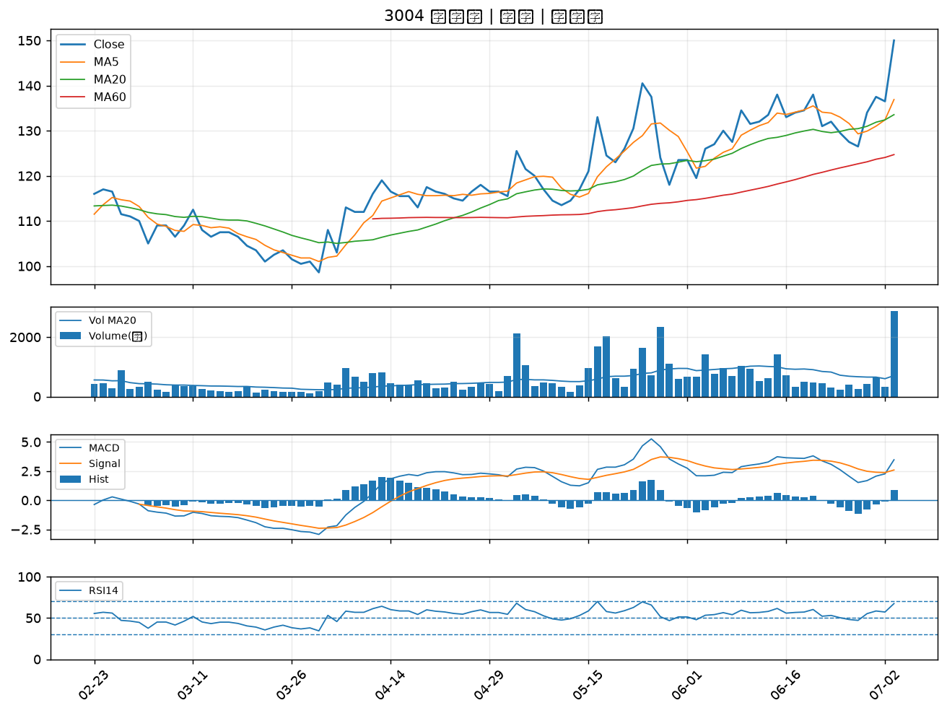

6505 台塑化｜A級
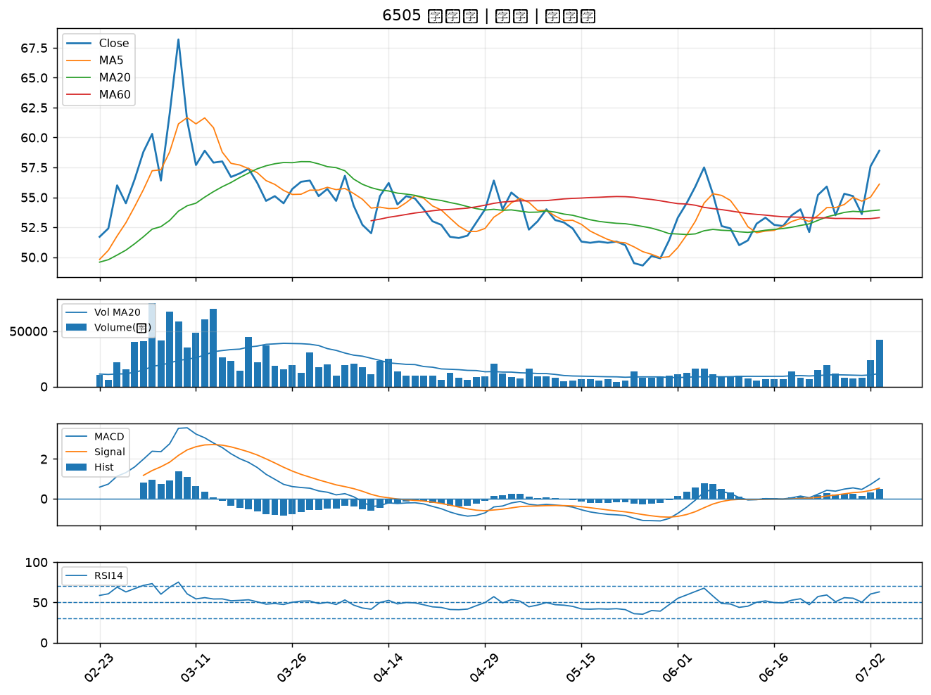

1313 聯成｜A級
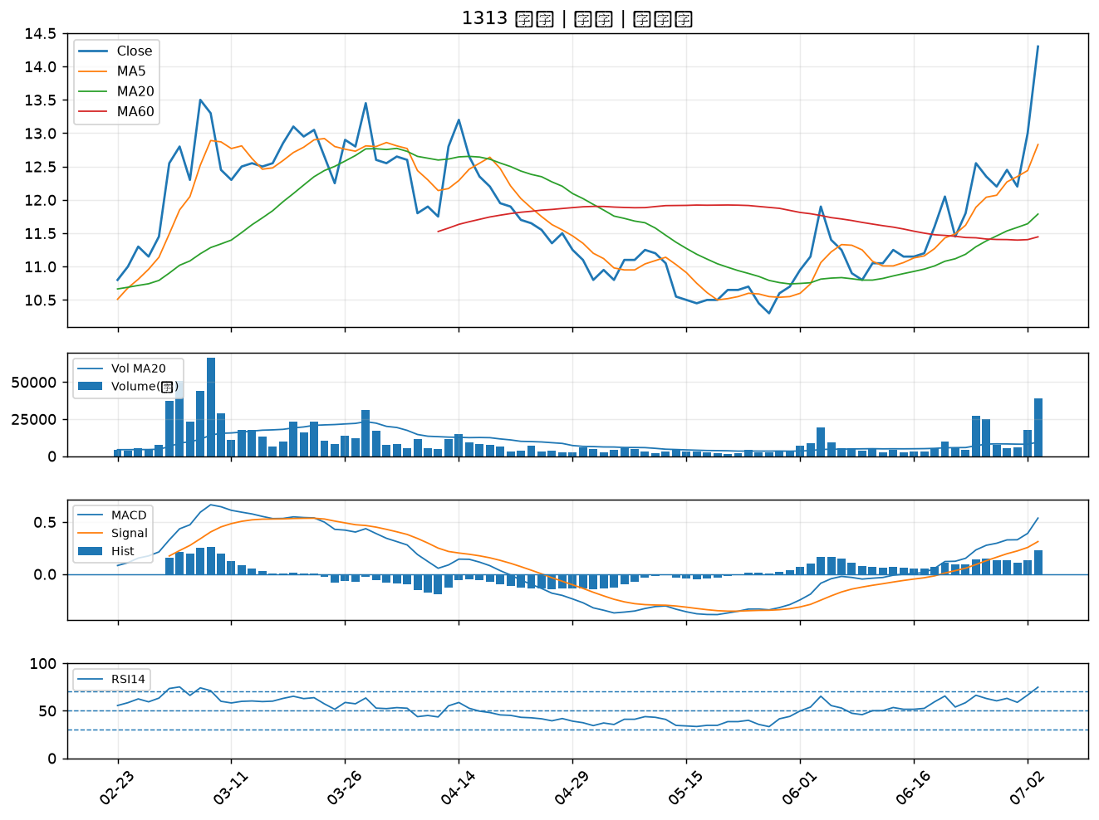

2515 中工｜A級
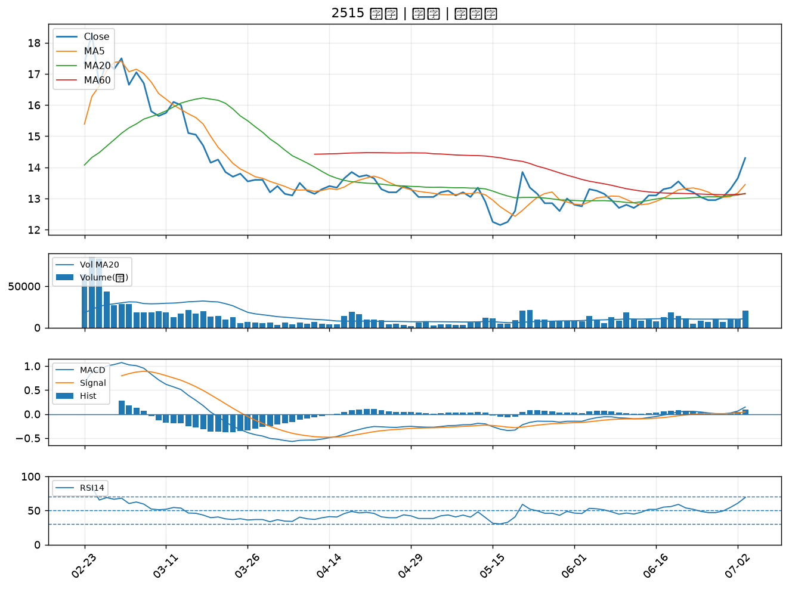

3026 禾伸堂｜A級
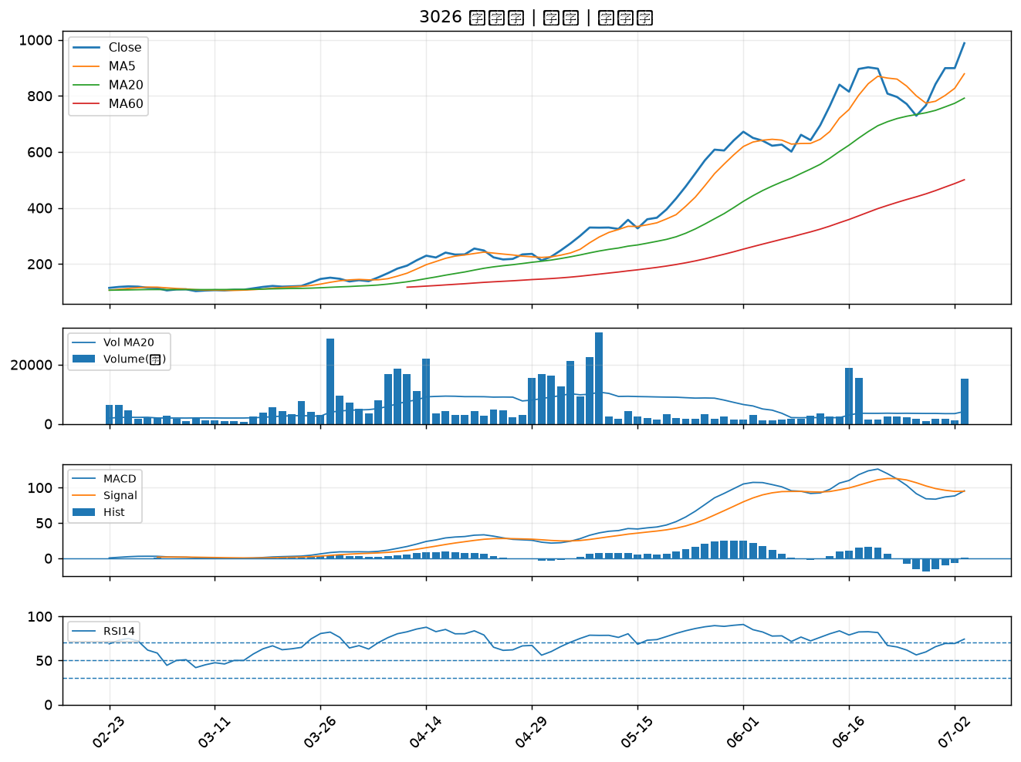

3141 晶宏｜A級
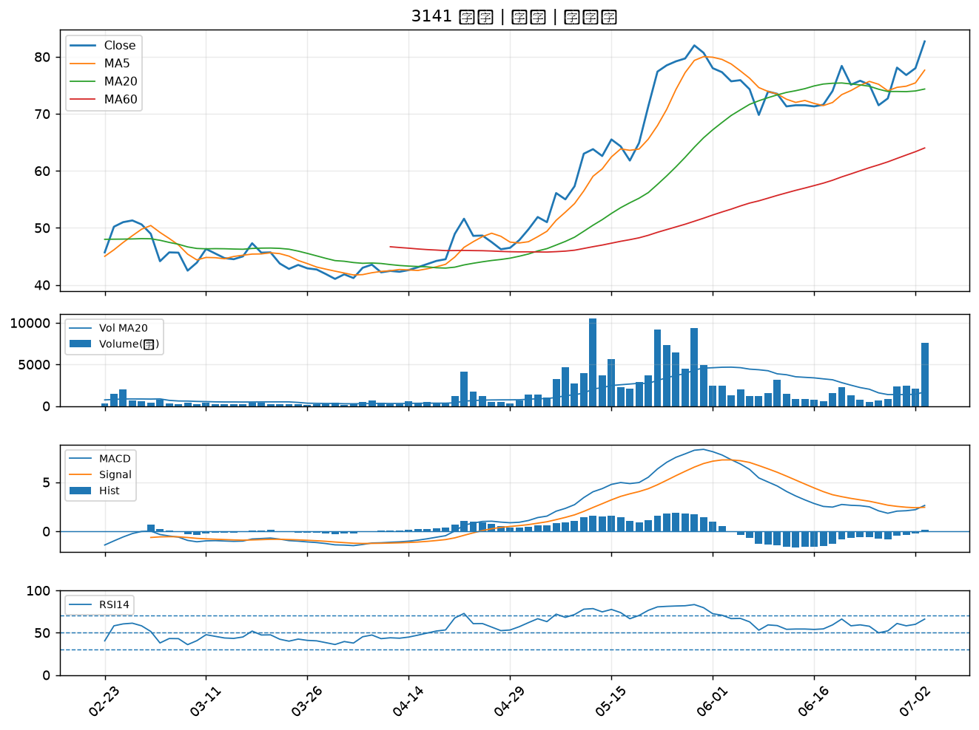

1301 台塑｜A級
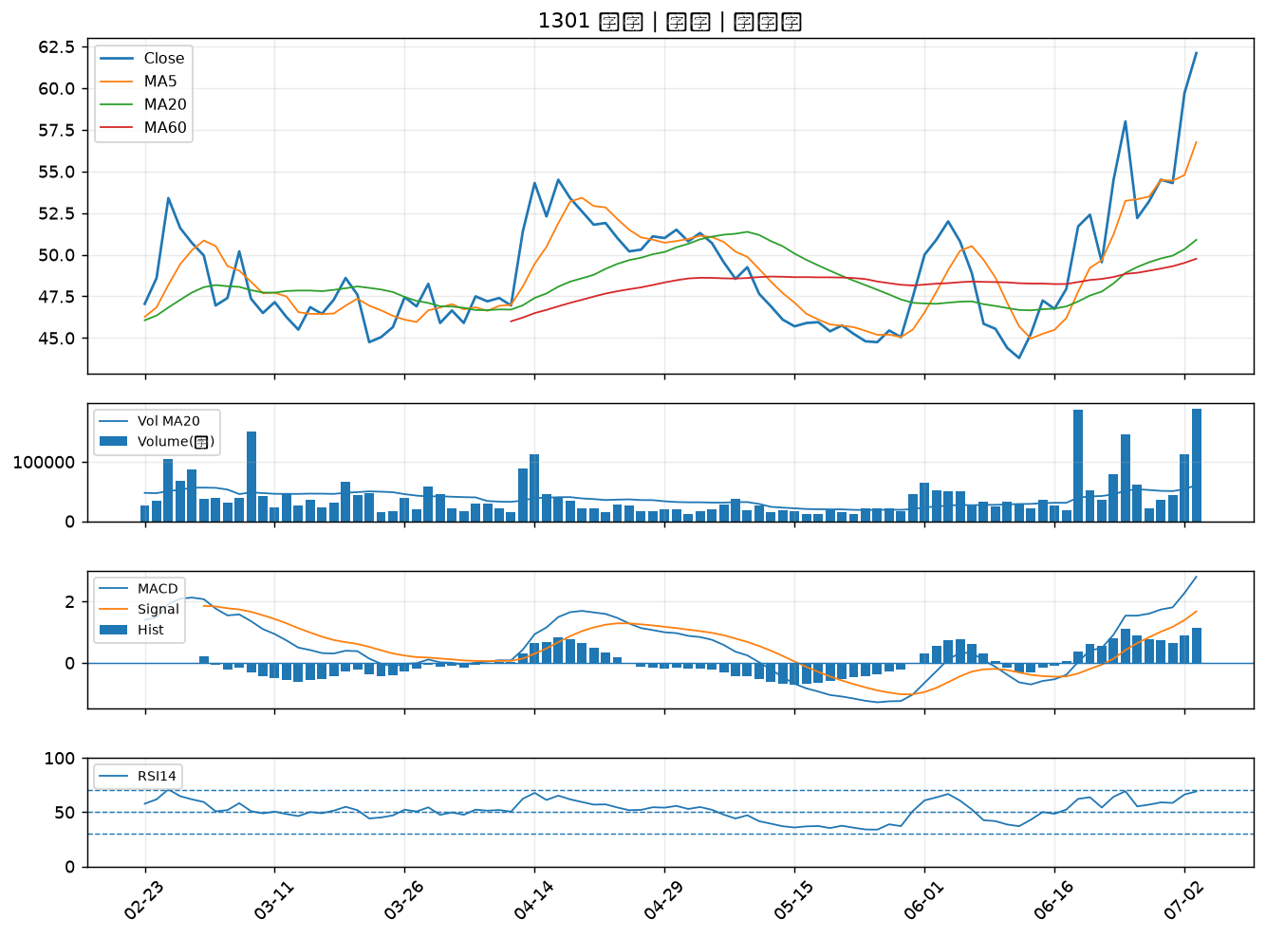

1708 東鹼｜A級
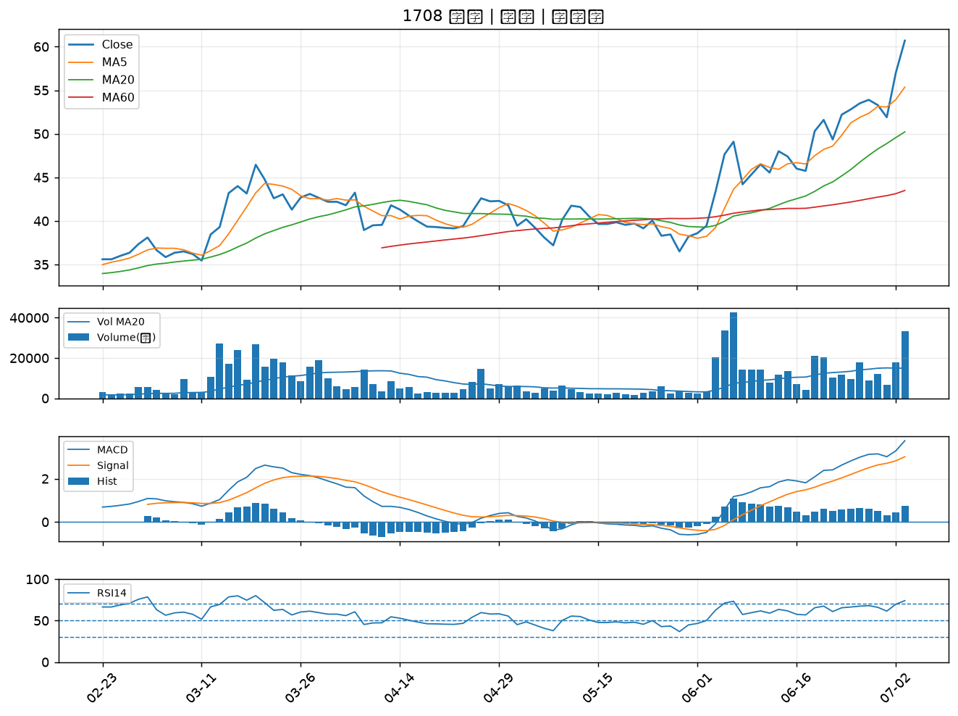

1310 台苯｜A級
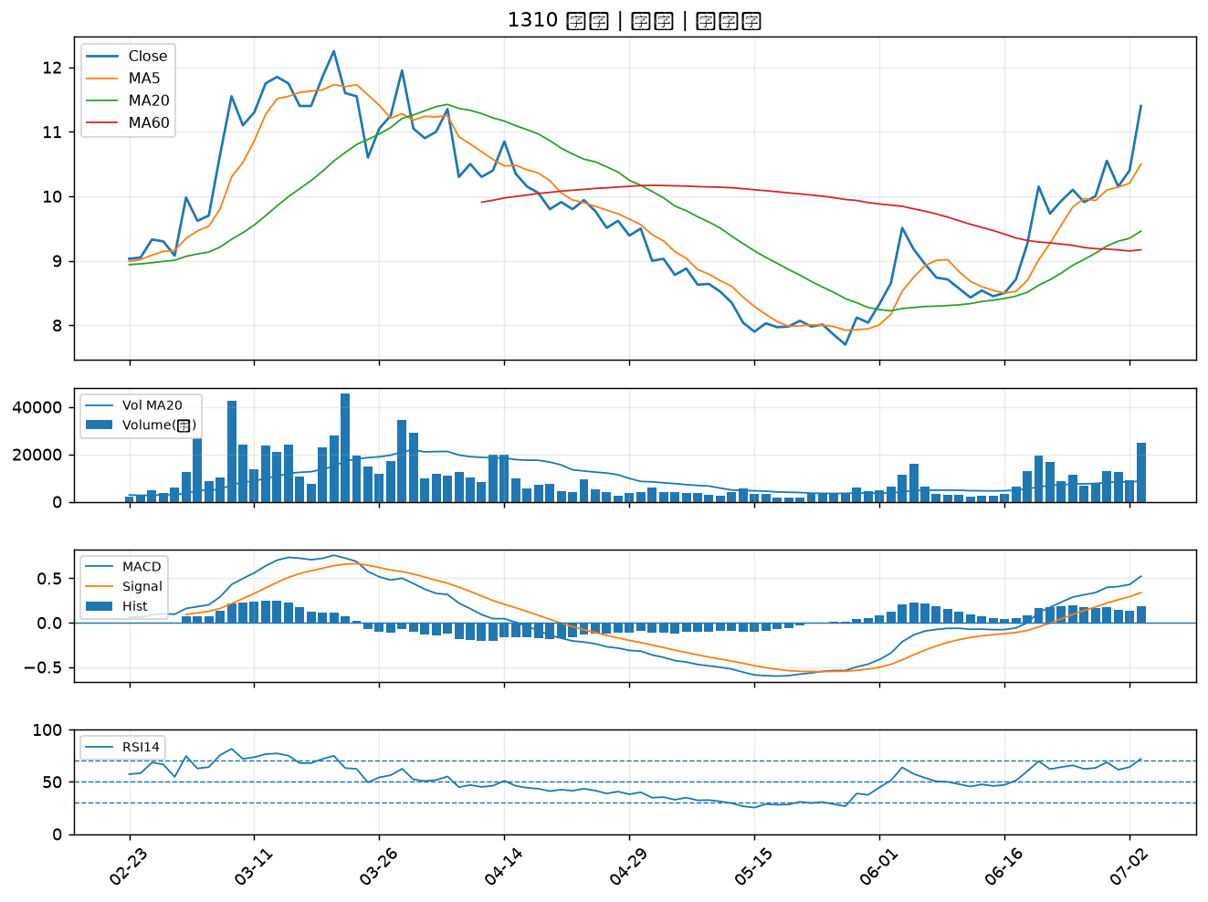

6509 聚和｜A級
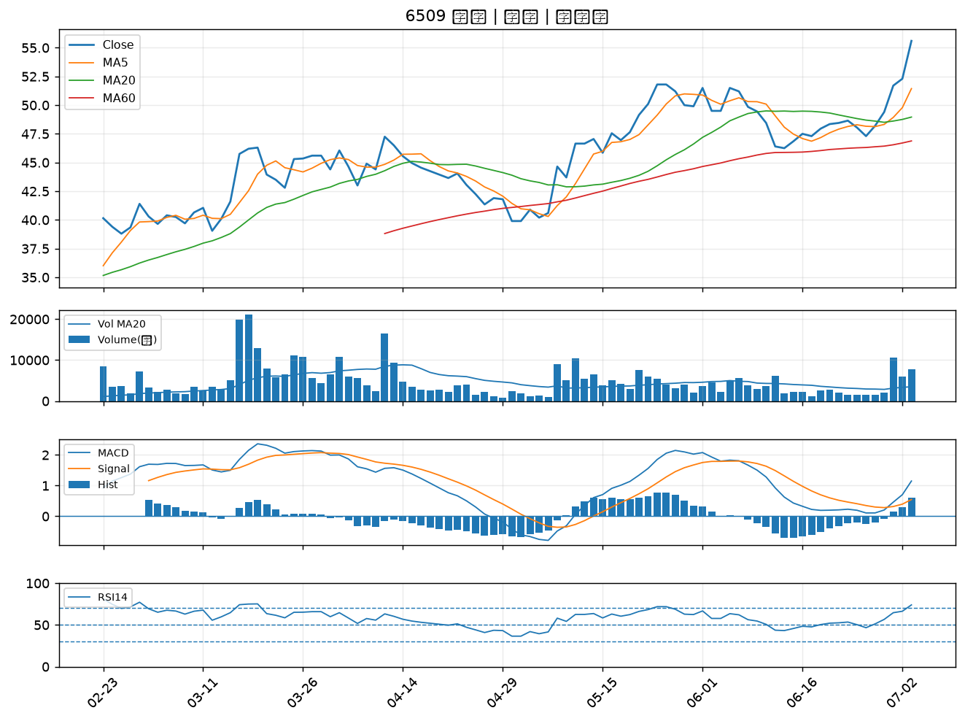

8222 寶一｜A級
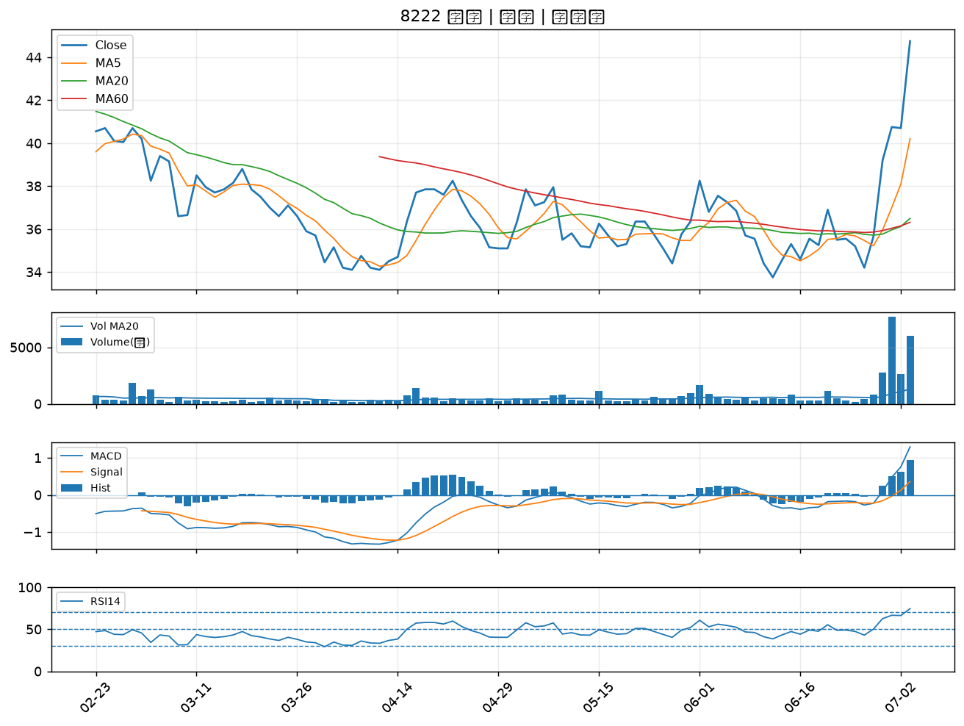

4147 中裕｜A級
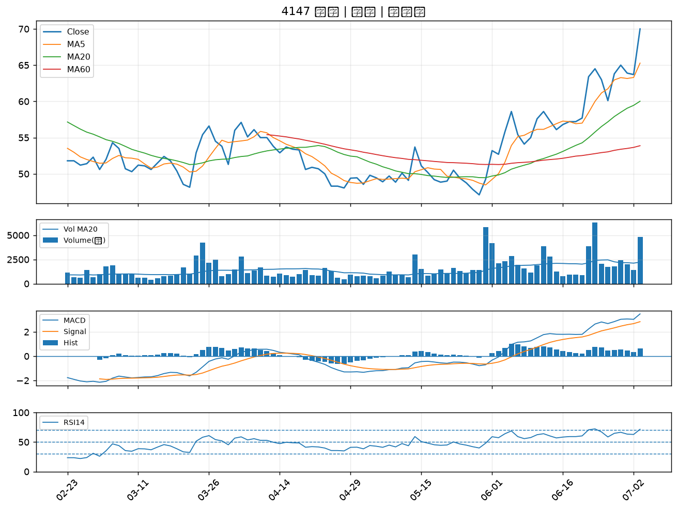

2428 興勤｜A級
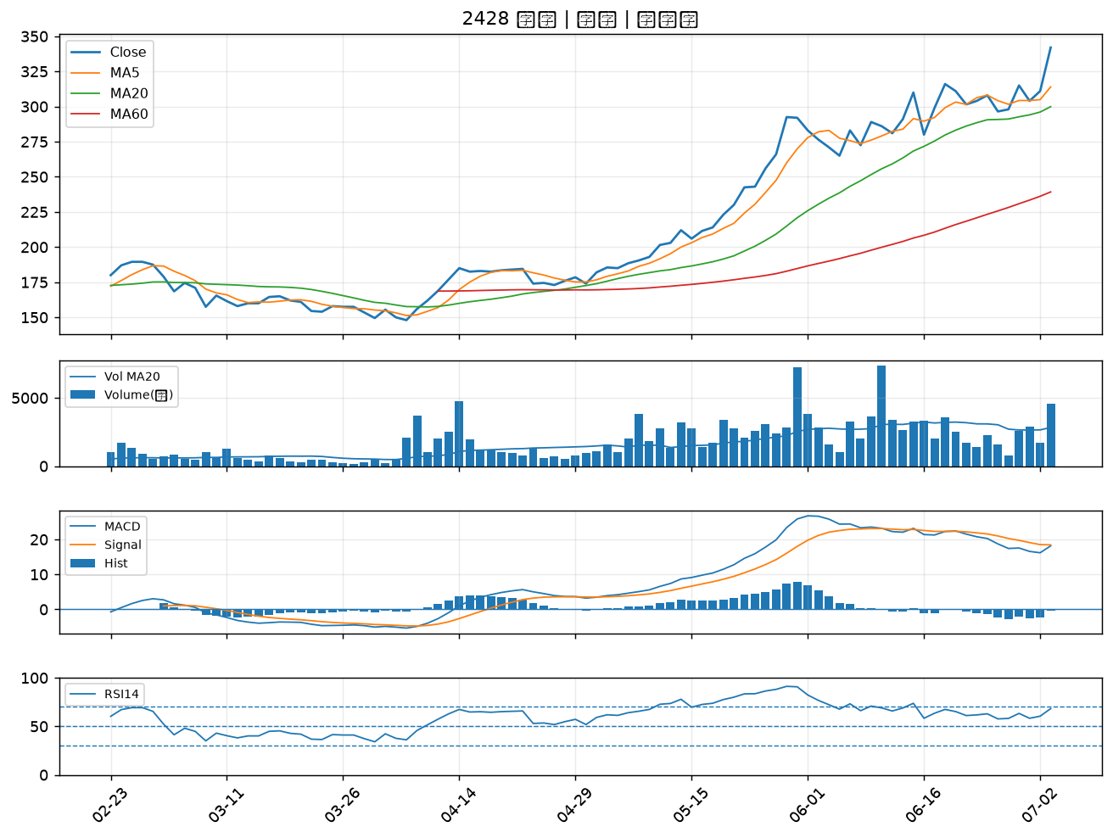

6142 友勁｜A級
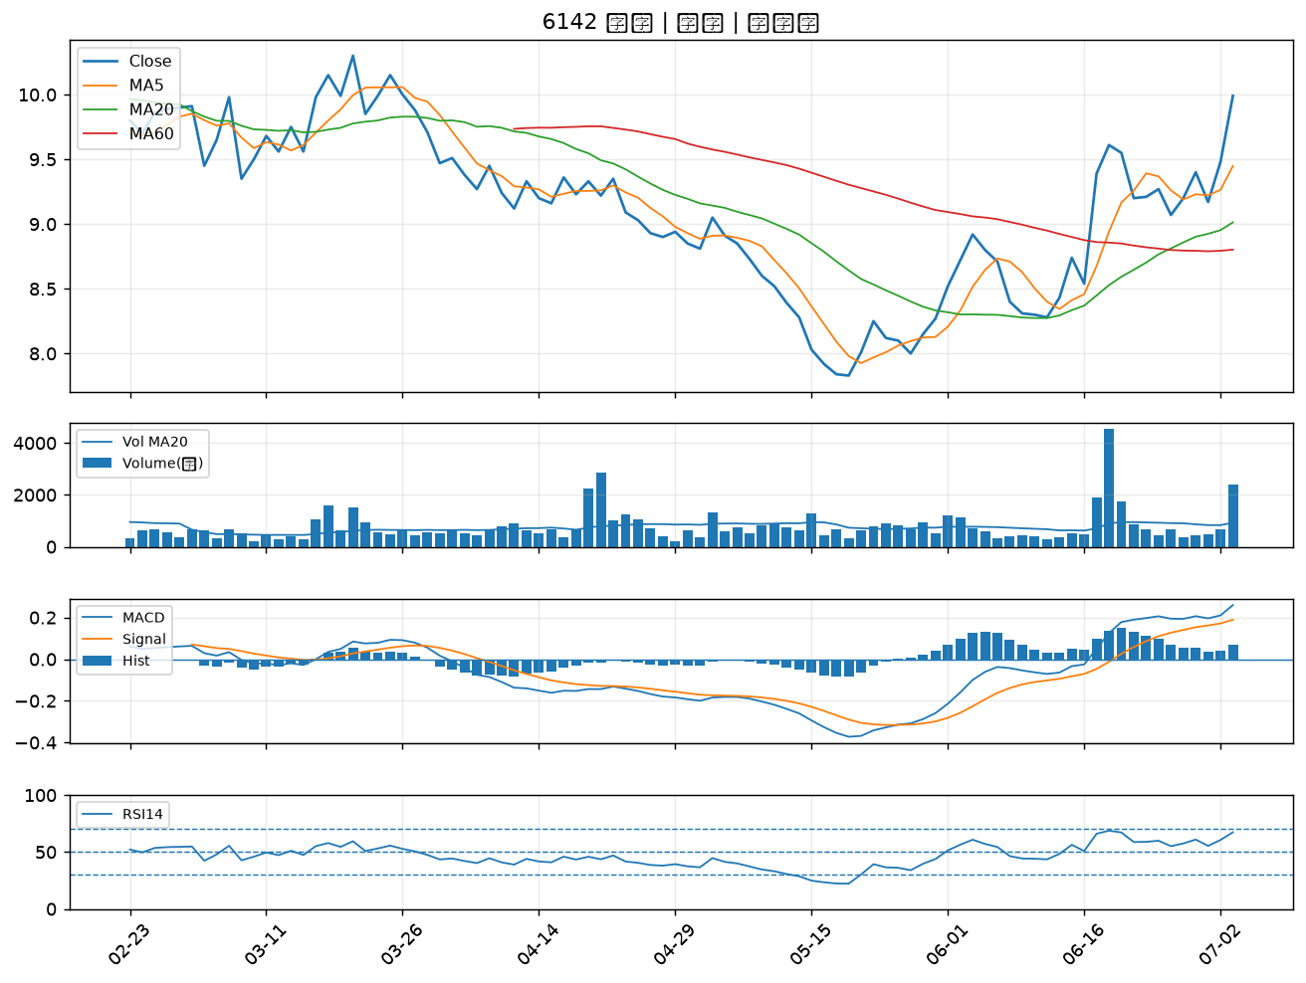

1464 得力｜A級
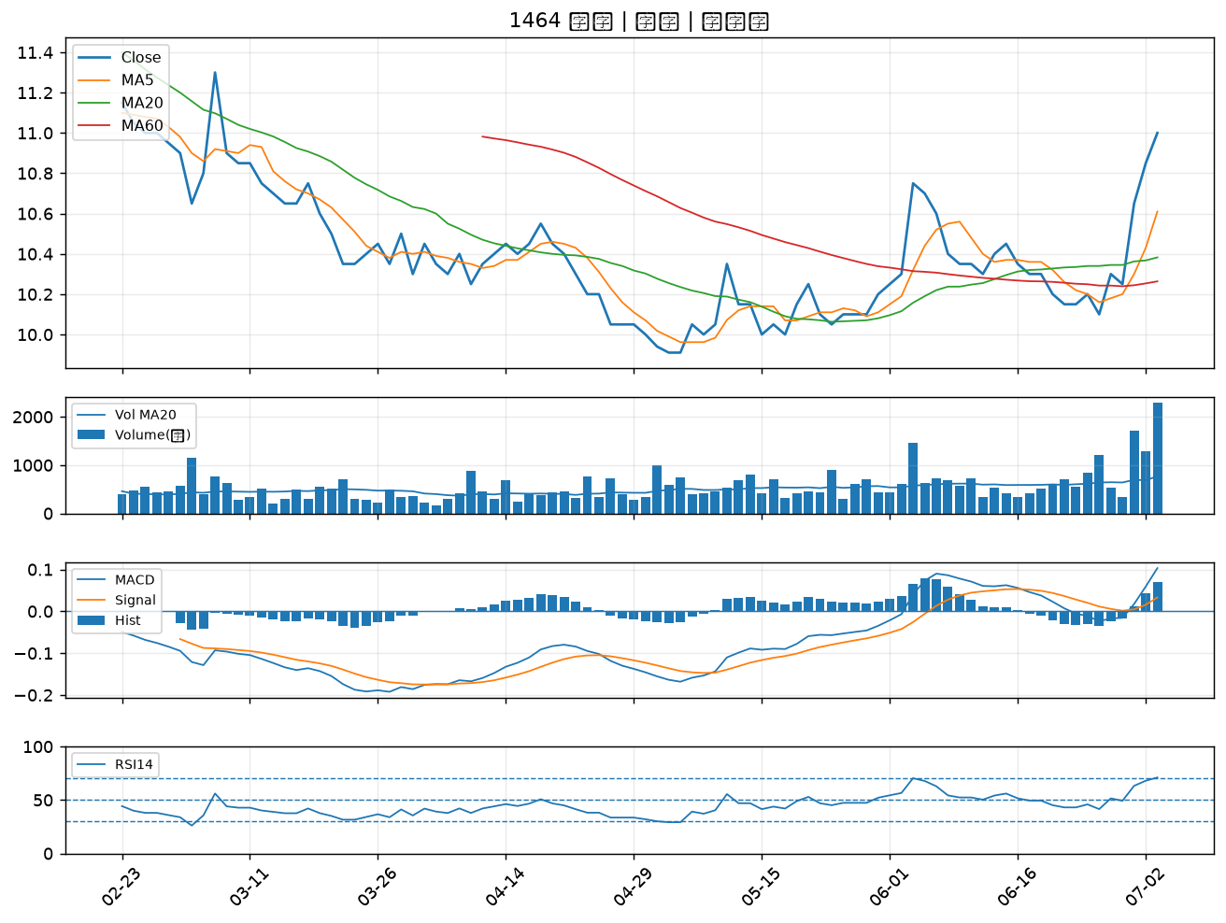

2332 友訊｜A級
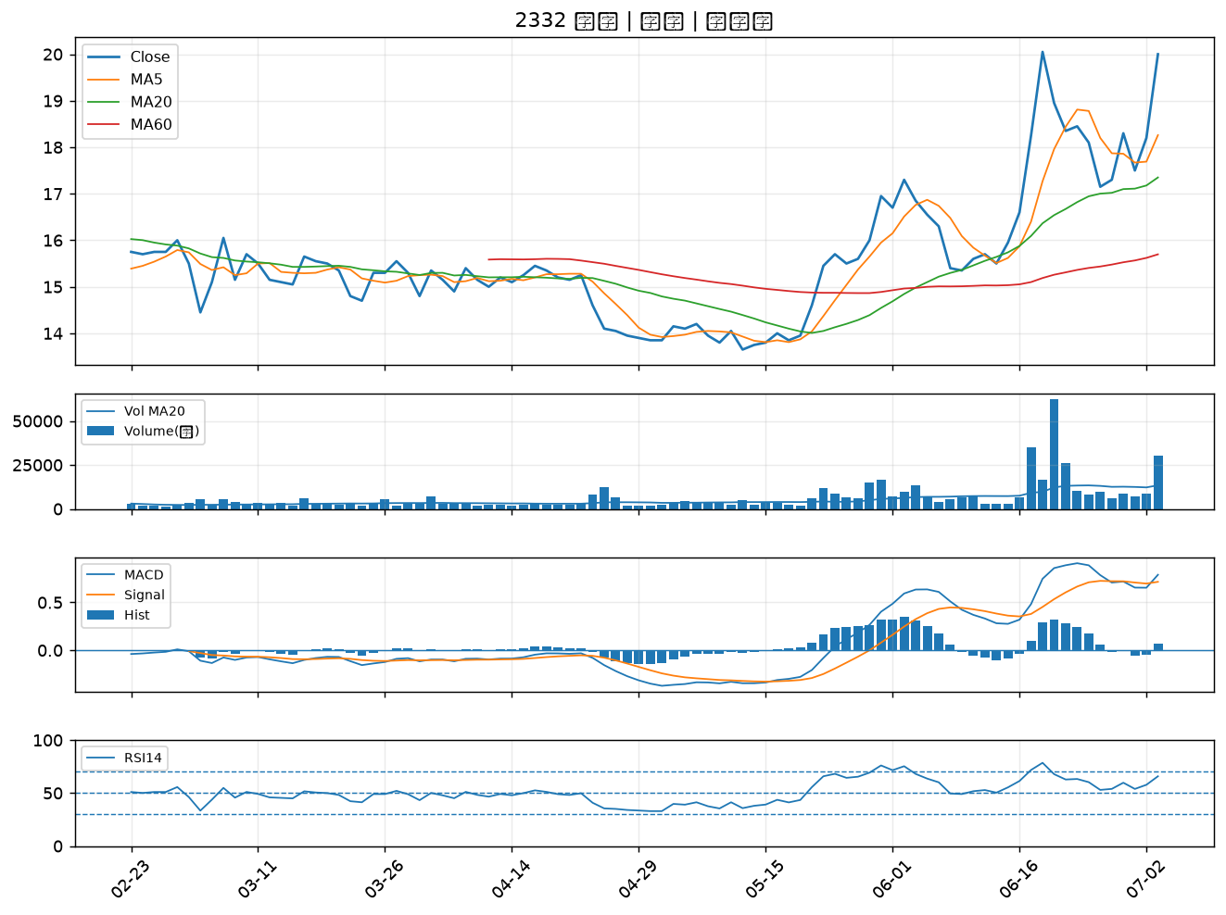

6174 安碁｜A級
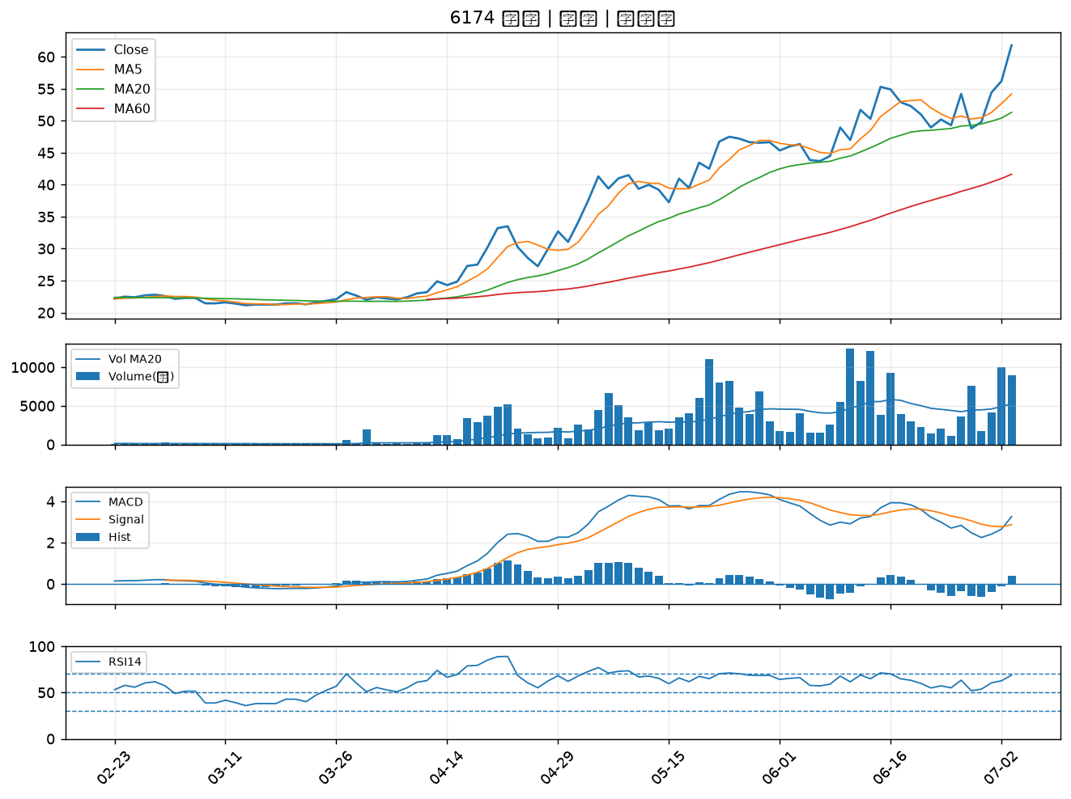

1312 國喬｜A級
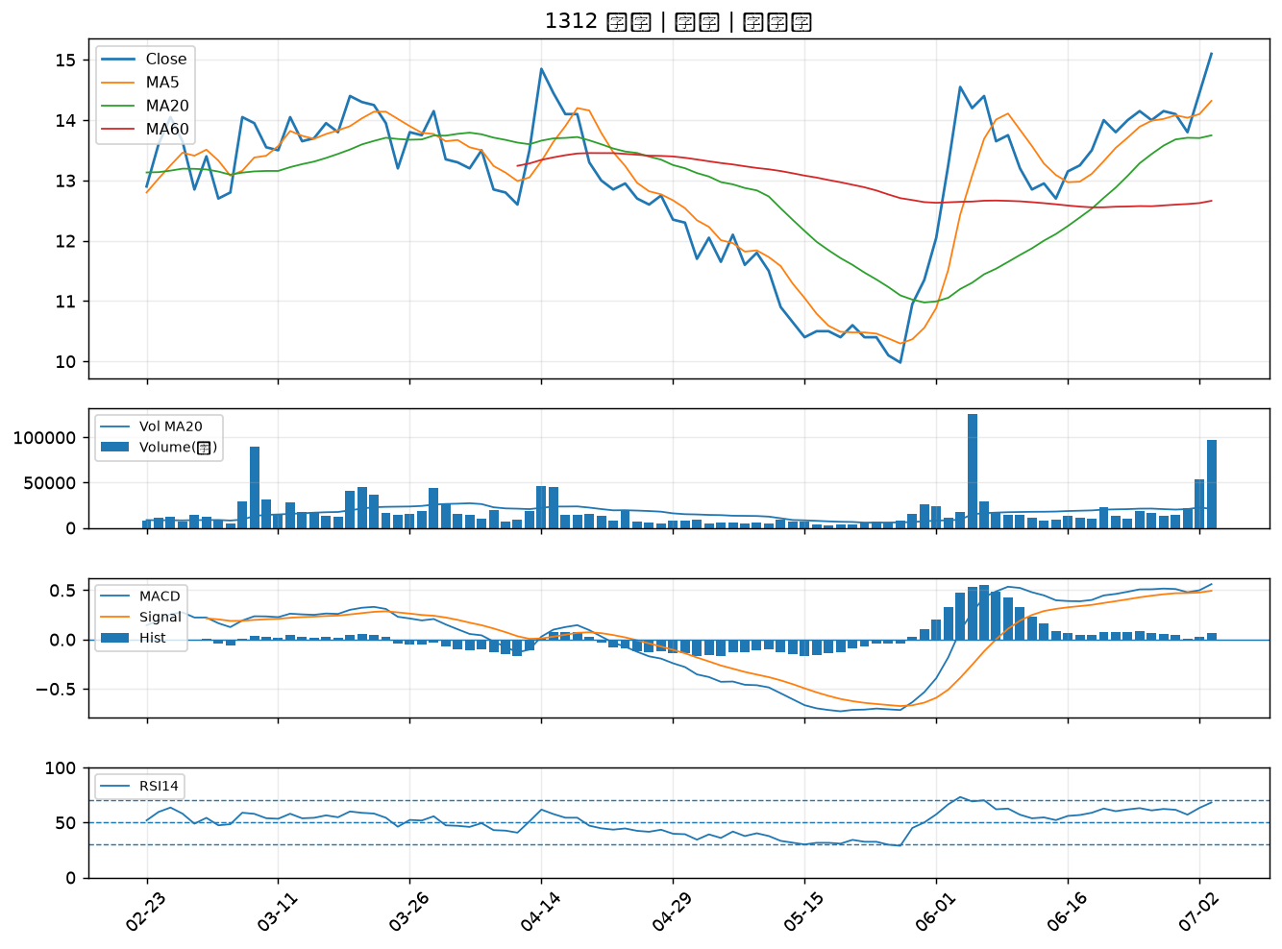

8042 金山電｜A級
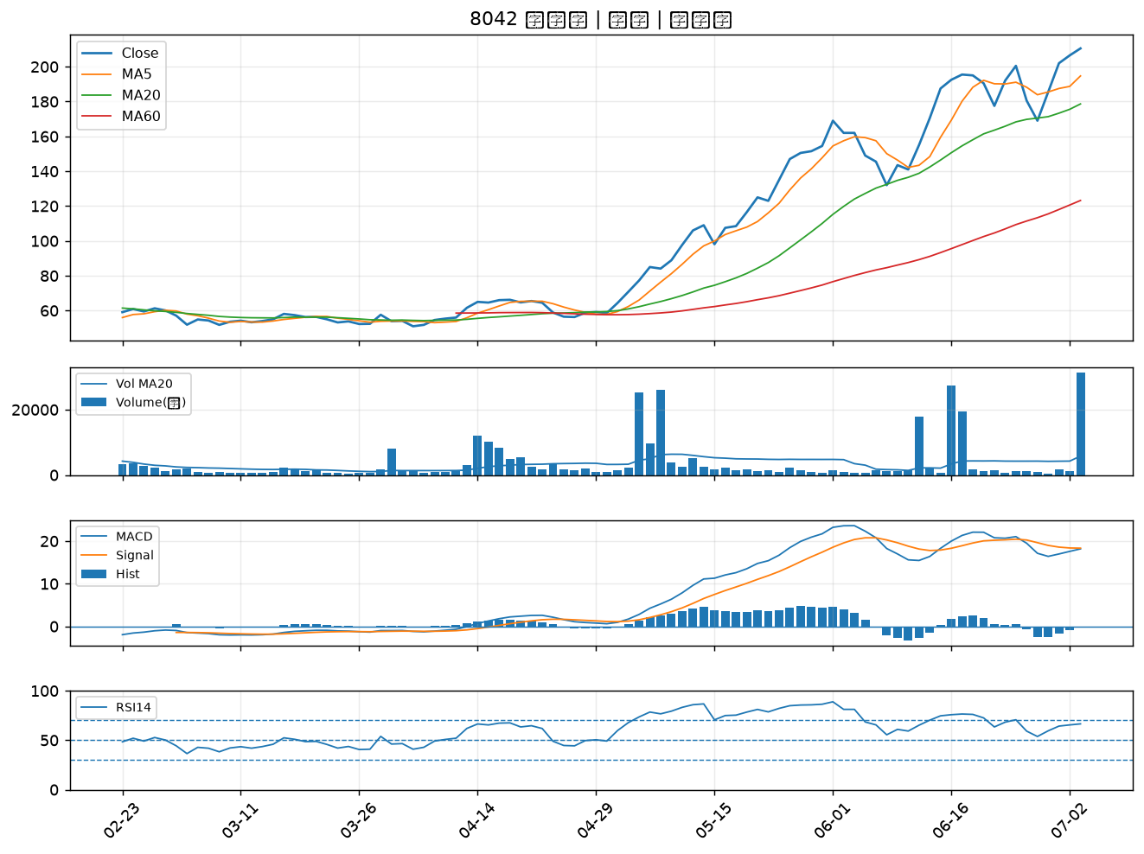

4763 材料*-KY｜A級
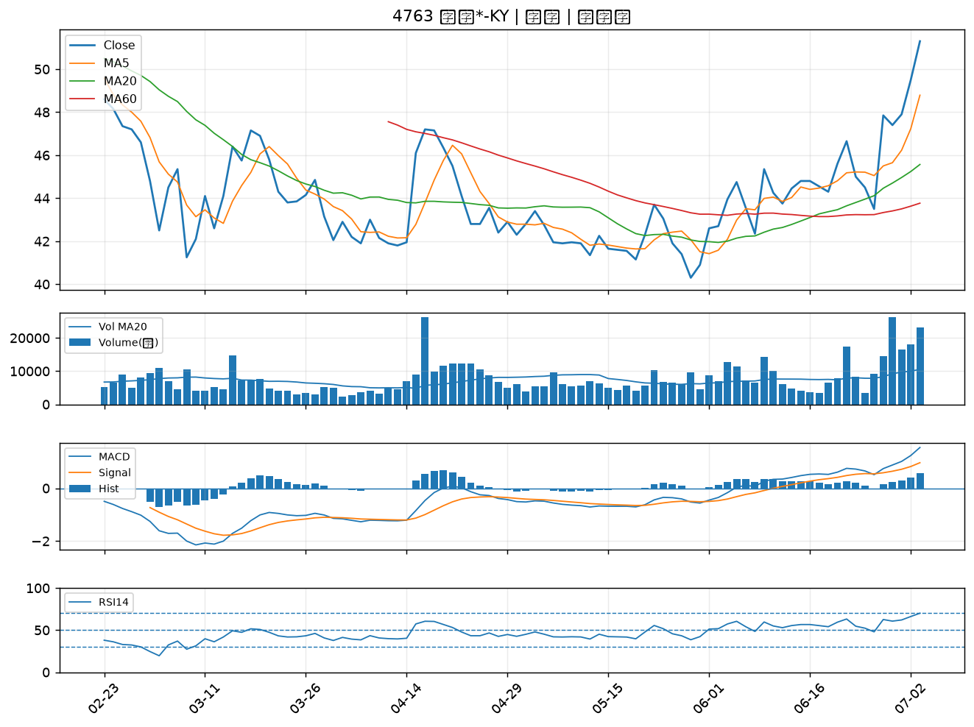

2390 云辰｜A級
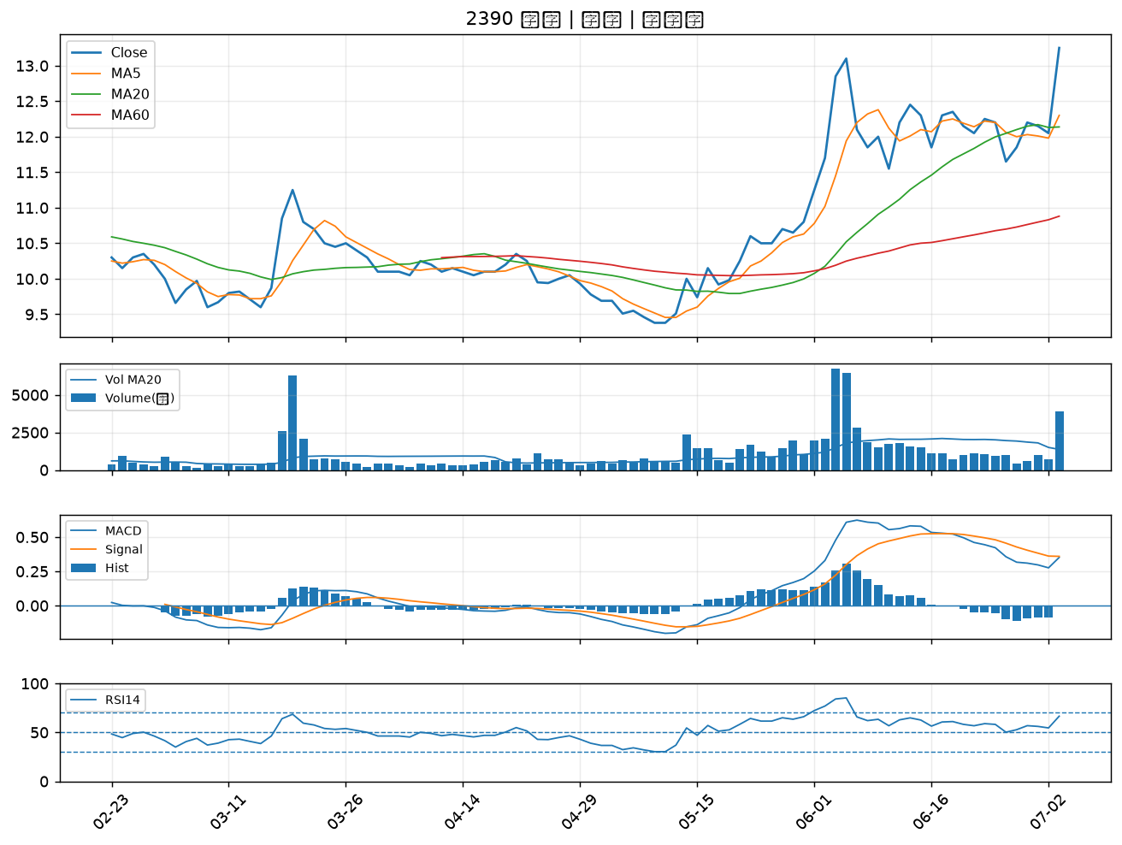

1227 佳格｜A級
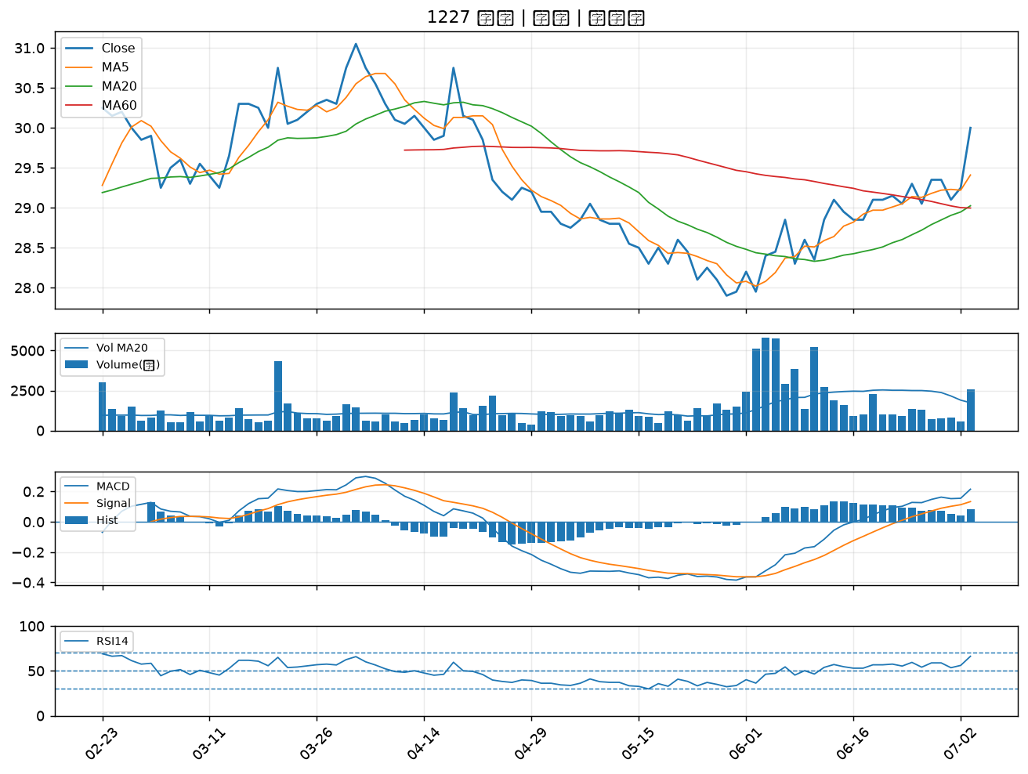

6133 金橋｜A級
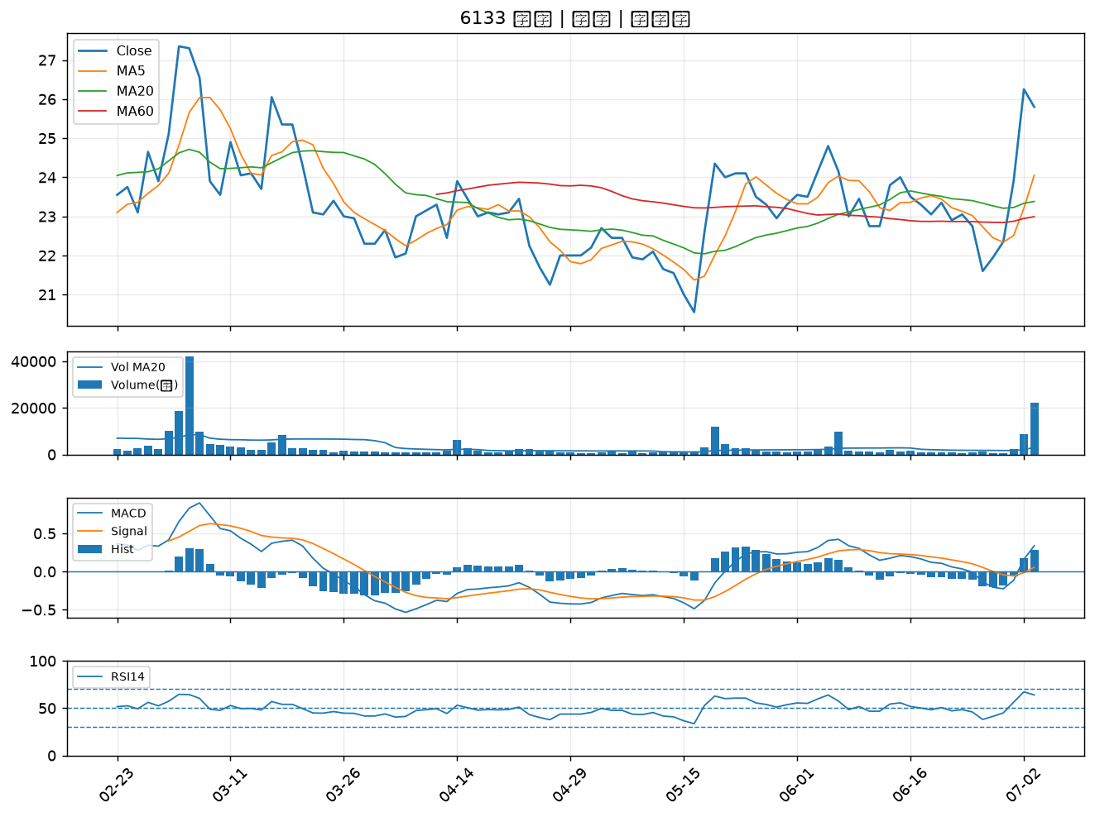

5512 力麒｜A級

